20220930
ESTADO | indAcr | indDescripcion | Detalles del cálculo realizado | 2022-09-30 | 2022-10-01 | 2022-11-18
 | I081 | AGUA REGISTRADA | Consumo de todas las facturas/pre-facturas (no-rectificadas) | Se cambió de 12 a 13 semanas | He usado 13 semanas en este caso para contrastar con mis datos. Como en Guada facturamos trimestralmente y dijeron que se definiera un número de semanas hacia atrás, se estableció en 12. Ya dije que no es cuestión de un número concreto de semanas, sino de recopilar los últimos consumos de todos los contratos en el momento de solicitud que se seleccione. | Acuama/catastro/Informes/Informes Excel/ Indicadores: IDBOX Hemos cambiado el formulario de solicitud del informe para que puedas indicar el numero de semanas. El valor por defecto, en caso de dejarlo en blanco, son 12 semanas. | 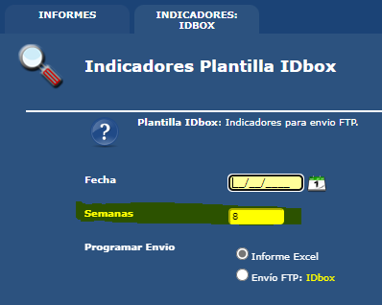
 | I085 | AGUA REGISTRADA QUE NO SE FACTURA | Consumo de todas las facturas/pre-facturas (no-rectificadas). El consumo de agua tiene precio = 0 | Se cambió de 12 a 13 semanas | He usado 13 semanas en este caso para contrastar con mis datos. Como en Guada facturamos trimestralmente y dijeron que se definiera un número de semanas hacia atrás, se estableció en 12. Ya dije que no es cuestión de un número concreto de semanas, sino de recopilar los últimos consumos de todos los contratos en el momento de solicitud que se seleccione. | Acuama/catastro/Informes/Informes Excel/ Indicadores: IDBOX Hemos cambiado el formulario de solicitud del informe para que puedas indicar el numero de semanas. El valor por defecto, en caso de dejarlo en blanco, son 12 semanas.
 | I087 | AGUA FACTURADA | Consumo de todas las facturas/pre-facturas (no-rectificadas). El consumo de agua tiene precio <> 0 | Se cambió de 12 a 13 semanas | He usado 13 semanas en este caso para contrastar con mis datos. Como en Guada facturamos trimestralmente y dijeron que se definiera un número de semanas hacia atrás, se estableció en 12. Ya dije que no es cuestión de un número concreto de semanas, sino de recopilar los últimos consumos de todos los contratos en el momento de solicitud que se seleccione. | Acuama/catastro/Informes/Informes Excel/ Indicadores: IDBOX Hemos cambiado el formulario de solicitud del informe para que puedas indicar el numero de semanas. El valor por defecto, en caso de dejarlo en blanco, son 12 semanas.
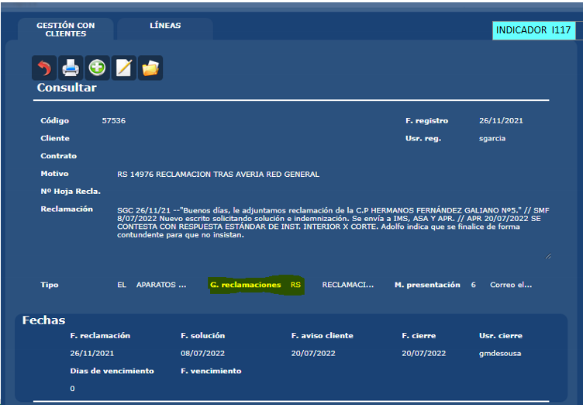
 | I088 | AGUA REGISTRADA PARA SANEAMIENTO | Consumo de todas las facturas/pre-facturas (no-rectificadas). Para facturas con el servicio de ALCANTARILLADO | Se cambió de 12 a 13 semanas | He usado 13 semanas en este caso para contrastar con mis datos. Como en Guada facturamos trimestralmente y dijeron que se definiera un número de semanas hacia atrás, se estableció en 12. Ya dije que no es cuestión de un número concreto de semanas, sino de recopilar los últimos consumos de todos los contratos en el momento de solicitud que se seleccione. | Acuama/catastro/Informes/Informes Excel/ Indicadores: IDBOX Hemos cambiado el formulario de solicitud del informe para que puedas indicar el numero de semanas. El valor por defecto, en caso de dejarlo en blanco, son 12 semanas.
 | I116 | NÚMERO TOTAL DE CLIENTES | Contratos activos. | Contamos el número de contratos activos. ¿Puedes indicarnos de dónde estás sacando los números para comprobar el valor en I116? | Falta DEFINICION del indicador. Cliente?.....yo soy Cliente de MOVISTAR y tengo 5 contratos a mi nombre….. Contáis el nº de contratos activos en una fecha concreta? Yo creo que eso está bien. De dónde los obtengo, por un lado, de vuestras mismas tablas (@table120, @table122, @table124), y me da 35422. | La definción proporcionada para este indicador es el número de contratos activos y el total lo estamos calculamos como indicas: Seleccionamos los diferentes numeros de contratos activos en el rango de fechas indicado.
 | I117 | NÚMERO TOTAL DE QUEJAS / RECLAMACIONES | Numero de reclamaciones por fecha de reclamación | Totaliza las incidencias del Grupo de Reclamación 11 Si necesitas cambiar el filtro, necestaríamos que nos indiques la forma exacta como estás validando, con una pantalla estaría genial | No necesito cambiar el filtro. Ángeles dice que sería filtrar por incidencias del tipo "RS". | Hemos cambiado el filtro de selección al grupo de reclamación indicado "RS" Se cuentan el numero de reclamaciones con fecha reclamación en el rango de fechas y del grupo de reclamaciones RS
 | I120 | Nº TOTAL CONTADORES INSTALADOS EN BAJA | Contadores instalados a la fecha: CD014_ListadoContadoresInstalados. Antes: Indicadores.fContadoresInstalados(@fHasta) | Cambiamos la consulta para dejarla exactamente a la del informe de Contadores Instalados: CD014_ListadoContadoresInstalados | Yo no lo he solicitado. Sólo pongo de manifiesto que no sé qué cálculo o qué infome muestra la realidad. | Se totalizan los contadores instalados a la fecha según el cálculo en: Acuama/Técnica/Informes/Contadores Instalados
 | I121 | NÚMERO DE NUEVAS ALTAS CONTADORES | Alta de contratos: CC034_CtrAltasBajas. Antes: Número de contadores por fecha de instalación => dbo.fContadoresxOperacion ('I', @fDesde, @fHasta) | Cambiamos la consulta para dejarla igual a la del informe de ALTAS: CC034_CtrAltasBajas | Yo no lo he solicitado. Sólo pongo de manifiesto que no sé qué cálculo o qué infome muestra la realidad. | Se totalizan las ALTAS a la fecha según el cálculo en: Acuama/Catastro/Informes/Altas y Bajas
 | I122 | NÚMERO DE NUEVAS BAJAS CONTADORES | Bajas de contratos (Sin cambio de titular): CC034_CtrAltasBajas. Antes: Número de contadores por fecha de retirada => dbo.fContadoresxOperacion ('R', @fDesde, @fHasta) | Cambiamos la consulta para dejarla igual a la del informe de BAJAS -sin cambio de titular-: CC034_CtrAltasBajas | Yo no lo he solicitado. Sólo pongo de manifiesto que no sé qué cálculo o qué infome muestra la realidad. | Se totalizan las BAJAS a la fecha según el cálculo en: Acuama/Catastro/Informes/Altas y Bajas
 | I123 | NÚMERO CLIENTES DOMICILIADOS | Contratos con domiciliación bancaria. |  |  | Contratos dónde la ultima versión en el rango de fechas tiene IBAN asociado. Hemos corregido un error en la totalización
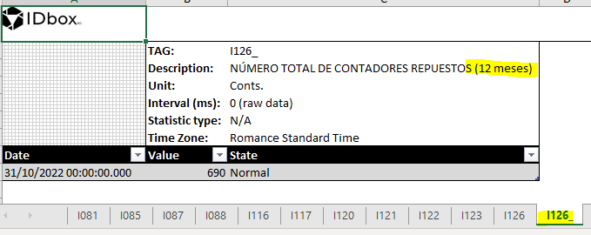
 | I126 | NÚMERO TOTAL DE CONTADORES REPUESTOS | Copiamos la select del informe CD008_ListadoCambiosContadores.rdl | Los resultados son los mismos del informe Tecnica/Informes/Cambio de contadores CD008_ListadoCambiosContadores | Creo que afecta cuando se introduzcan las Ots de cambio de contadores en Acu@ma, y por tanto, este dato debería sacarse de un año entero, mensualmente y así se iría "corrigiendo", por posibles retrasos en la cumplimentación de las Ots. | Acuama/Tecnica/Informes/Cambio de contadores CD008_ListadoCambiosContadores El informe tiene una nueva hoja I126_ con el indicador mensual que totaliza los ultimos 12 meses.
 | I130 | EDAD MEDIA DEL PARQUE DE CONTADORES | Edad media en el registro de contadores por: fecha fabricación || fecha primera instalación || registro de la primera instalacion || fecha de registro del contador | De todos los contadores registrados a la fecha, se calcula la edad en función de la fecha de fabricación. | Vale.
 | I131 | NÚMERO TOTAL DE INSPECCIONES DE LECTURA | Facturas con inspección registrada usando la fecha de lectura de la inspección para acotar las facturas |  | Vale. | Hemos corregido la selección para contar solo las facturas NO RECTIFICADAS. Facturas NO RECTIFICADAS con inspección registrada usando la fecha de lectura de la inspección para acotar las facturas.
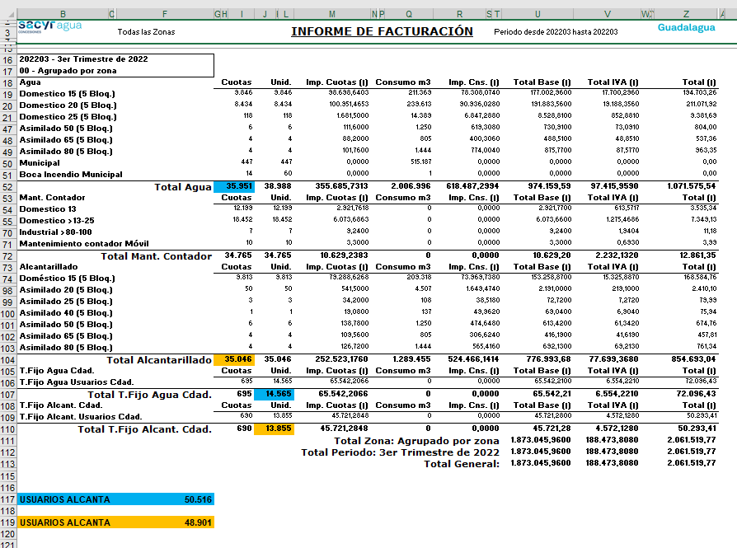
 | I132 | NÚMERO TOTAL DE LECTURAS REALIZADAS | Total de facturas con fecha de lectura en el mes de consulta sin incidencia de lectura (LECTURA NORMAL) | Nº de facturas y prefacturas de las lecturas que se encuentran en el rango de fechas de lectura de la semana anterior a la ejecución de la consulta y con la incidencia de lectura 1 LECTURA NORMAL. | ¿Por qué no se incluyen otro tipo de incidencias diferentes a la NORMAL? | En la definición nos han indicado que había que sacar las incidencias de lectura normal. Se usa la fecha de lectura para acotar las facturas y prefacturas no rectificadas con incidencia de lectura LECTURA NORMAL Quedamos a la espera de vuestra información si requieren un cambio respecto a la especificación inicial.
 | I133 | NÚMERO DE LECTURAS ERRÓNEAS | Facs. rectificativas donde el consumo es diferente al de la rectificada. |  | No sé si hay una incidencia que tenga ese tipo. ¿no serían inspecciones con el consumo corregido? | Entre las incidencias de lectura no vemos el tipo "Consumo Corregido" Incluimos las incidencias de lectura existentes en la HOJA "INCIDENCIAS.LECT"
 |  |  |  |  |  | Facturas RECTIFICATIVAS (no rectificadas) usando la fecha de lectura de la inspección para acotar las facturas. De esas RECTIFICATIVAS contamos solo aquellas que tienen un consumo diferente al de la factura RECTIFICADA.
 | I145 | USUARIOS AGUA RED EN BAJA | Total de facturas con fecha de lectura en el mes de consulta | Mismo dato del I132. Contros por servcio. informe de resumen por conceptos. Total de facturas con fecha de lectura en el mes de consulta En este se cuentan TODAS, el I132 cuenta solo LECTURA NORMAL | Ver pantallazo. Yo lo saco del Resumen por Conceptos (casillas fondo azul). Sumando las cuotas de "Agua" + las unidades a que dan servicio los contratos generales que no tienen contador divisionario. | Hacemos el cálculo como lo hace el informe Facturación/Informes/Relación Conceptos (Consolidado por zonas) CF012_InfFacConSinZona Seleccionamos las facturas NO RECTIFICADAS por fecha de la factura. Resultado: Facturasque tienen el servicio(*) (1)Agua + Facturas que tienen el servicio(*) (23)T.Fijo Agua Cdad. (*)no liquidado en el rango de fechas
 | I148 | USUARIOS ALCANTARILLADO | Total de facturas con fecha de lectura en el mes de consulta con el servicio de alcantarillado |  | Ver pantallazo. Yo lo saco del Resumen por Conceptos (casillas fondo naranja/marron claro). Sumando las cuotas de "Alcantarillado" + las unidades a que dan servicio los contratos generales que no tienen contador divisionario. | Hacemos el cálculo como lo hace el informe CF012_InfFacConSinZona Seleccionamos las facturas NO RECTIFICADAS por fecha de la factura. Resultado: Facturasque tienen el servicio(*) (3)Alcantarillado + Facturas que tienen el servicio(*) (24)T.Fijo Alcant. Cdad. (*)no liquidado en el rango de fechas
 | I150 | NÚMERO DE CLIENTES CON CONSUMO 0 M3 | Facturas/pre-facturas (no-rectificadas) con consumo 0. |  |  | Se usa la fecha de lectura para acotar las facturas y prefacturas no rectificadas cuyo consumo es igual a 0
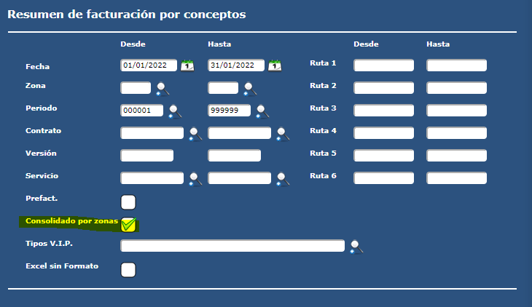
 | I152 | NÚMERO DE CLIENTES CON (0 < CONSUMO M3 < 2) | Facturas/pre-facturas (no-rectificadas) con consumo 1. El consumo es un número entero. |  |  | Se usa la fecha de lectura para acotar las facturas y prefacturas no rectificadas cuyo consumo es igual a 1
 | I154 | AGUA FACTURADA A CLIENTES DOMÉSTICOS | Consumo total en las facturas de uso domestico
 | I155 | NÚMERO DE CLIENTES DOMÉSTICOS | Contratos activos con el uso domestico. |  |  | Contratos dónde la ultima versión en el rango de fechas tiene USO DOMESTICO. Hemos corregido un error en la totalización
 | I157 | AGUA FACTURADA A CLIENTES NO DOMÉSTICOS | Consumo total en las facturas de uso industrial
 | I158 | NÚMERO DE CLIENTES NO DOMÉSTICOS | Contratos activos con el uso industrial. |  |  | Contratos dónde la ultima versión en el rango de fechas tiene USO INDUSTRIAL. Hemos corregido un error en la totalización
 | I160 | AGUA FACTURADA A AYTO. Y ORGANISMOS PÚBLICOS | Consumo total en las facturas de uso municipal
 | I161 | NÚMERO DE CLIENTES AYTO Y ORGANISMOS PÚBLICOS | Contratos activos con el uso municipal. |  |  | Contratos dónde la ultima versión en el rango de fechas tiene USO MUNICIPAL. Hemos corregido un error en la totalización
 | I358 | PENDIENTE DE COBRO (>120 DIAS): USUARIOS (NO ENTIDAD CONTRATANTE) | Contratos de uso industrial con facturas pendientes de cobro cuya fecha de vencimiento supera los 120 días | Unit: Ctrs. Es número de contratos | Pendiente de cobro de las facturas de consumo de nuestros usuarios superior (a quienes damos servicio, abonados) a 120 días. | Hemos corregido la selección para contar solo la deuda en facturas de consumo. -El periodo de facturacion no empieza por 0 ni 9- Contratos de USO INDUSTRIAL con facturas DE CONSUMO pendientes de cobro cuya fecha de vencimiento supera los 120 días
 | I359 | PENDIENTE DE COBRO (>120 DIAS): ENTIDAD CONTRATANTE | Contratos de uso domestico con facturas pendientes de cobro cuya fecha de vencimiento supera los 120 días | Unit: Ctrs. Es número de contratos | Pendiente de cobro de las facturas de nuestra entidad contratante (Ayuntamiento de Guadalajara) superior a 120 días. | ¿Necesitas que se filtren solo las de consumo como indicas en el I358?
 | I386 | SUSPENSIONES DE SERVICIO POR IMPAGO | Número de Cortes | Expdientes de corte | Aún no me han contestado cómo obtenerlo, en cuanto lo sepa os lo confirmo.
 | N001 | FACTURAS ERRONEAS | Facturas rectificativas de cualquier serie. |  |  | Facturas rectificativas con fecha en el rango de consulta.
 | N002 | NUMERO USUARIOS OFICINA VIRTUAL | Número de usuarios | Usuarios de la oficina virtual con contrato activo en las fechas de consulta | Eso es. | Hemos corregido la selección ya que había un fallo recuperando los contratos activos en el rango de fechas en consulta. Se recuperan los DNI de titular y pagador de contratos activos en el rango de fechas en consulta, luego contamos los DNI que aparecen registrados como usuarios de la OV.
 | N003 | TIEMPO MEDIO RESPUESTA RECLAMACIONES | SOLICITADO: Días que permanecen abiertas gestiones del grupo RS Reclamaciones, dividido entre el número de gestiones para todas las gestiones cerradas hace un año respecto al mes anterior del actual. | La fórmula actual hace una división de: grupo RS Reclamaciones, NUMERADOR: Sumatoria de los días de respuesta de las reclamaciones abiertas en Junio 2022 ya cerradas (con fecha de cierre). DENOMINADOR: Sumatoria de los días de respuesta de las reclamaciones abiertas en Mayo 2022 ya cerradas (con fecha de cierre). En este caso el numerador es 0, de ahí el total La descripción en la petición al volver a leerla resulta un poco confusa. Podrías indicarnos la fórmula correcta? | Este INDICADOR y cómo se obtiene lo debería definir quien lo incorporó para asegurarnos de que es correcto. ¿es indicador puntualo acumulado? ¿?¿? Yo tampoco entiendo la definición. Aún así, creo que debería ser esto: NUMERADOR: Si en esa fecha la reclamacion está abierta, debe realizar el sumatorio de días desde que se abrió hasta la fecha de solicitud del informe; y añadir si la reclamación está cerrada en ese mes en que se hace la solicitud, debe contar el sumatorio de días desde que se abrió hasta que se cerró y hacer tb el sumatorio DENOMINADOR: Nº de reclamaciones cerradas con fecha de cierre en ese mes. | grupo "RS" Reclamaciones Quedamos a la espera de la confirmación de la formula para implementarla. De momento dejamos la que ya teníamos.
 | N004 | DEVOLUCIONES BANCARIAS | Numero de devoluciones |  |  | Devoluciones con fecha en el rango indicado
 | N006 | Nº DE CONTRATOS POSIBLES CORTES | Numero de expedientes |  |  | Expedientes de corte con fecha de registro en el rango indicado Sin fecha de corte Sin fecha de cierre

